KJ 2016
 |  |  |  | Verkauf von Ölen durch Ölmühlen und Raffinerien – Vorläufige Zahlen
Stand: 05.05.2017 |  |  |  | DEUTSCHLAND – Angaben in 1 000 Tonnen |  |  |  |  |  |  |  |  | (MBT-0204470-0000)

Merkmal | Jan. | Febr. | März | April | Mai | Juni | Juli | Aug. | Sept. | Okt. | Nov. | Dez 1) | KJ 2016

 | Öle/Fette insgesamt
 | darunter Raps

Verkauf für Nahrungszwecke

an den Handel
- für Endverbraucher, nicht Endeverbraucher und an gewerbliche Abfüller | 91.2 | 90.9 | 84.1 | 79.5 | 87.6 | 89.8 | 85.4 | 95.4 | 104.7 | 107.1 | 107.9 | 117.5 | 1141.2
darunter aus Raps | 70.9 | 71.3 | 63.7 | 61.1 | 70.7 | 67.6 | 70.3 | 77.1 | 89.3 | 86.5 | 88.1 | 79.4 | 895.9

an die Verarbeitung | 42.8 | 41.2 | 44.0 | 42.4 | 39.7 | 43.4 | 40.8 | 41.0 | 40.4 | 36.2 | 47.8 | 39.1 | 498.7
darunter aus Raps | 34.1 | 32.0 | 34.6 | 31.6 | 29.4 | 32.3 | 31.6 | 31.3 | 31.3 | 27.4 | 32.9 | 24.7 | 373.3

Ausfuhr | 75.4 | 94.8 | 85.7 | 86.2 | 102.6 | 97.9 | 83.4 | 93.3 | 88.5 | 113.0 | 68.2 | 86.3 | 1075.3
darunter aus Raps | 23.1 | 29.5 | 21.5 | 26.6 | 28.8 | 24.7 | 30.8 | 32.1 | 24.6 | 25.2 | 20.1 | 31.1 | 318.2

Verkauf für Futterzwecke

Inland | 2.8 | 2.9 | 3.4 | 2.7 | 3.1 | 3.5 | 2.9 | 3.6 | 3.4 | 2.8 | 3.1 | 12.0 | 46.2
darunter aus Raps | . | . | . | . | . | . | . | 0.4 | 0.5 | 0.4 | 0.4 | 7.4 | .

Ausfuhr | . | . | . | . | . | . | . | . | . | . | . | . | .
darunter aus Raps | . | . | . | . | . | . | . | . | . | . | . | . | .

Verkauf für technische Zwecke

Inland | 47.0 | 41.7 | 43.7 | 35.2 | 34.6 | 36.9 | 35.1 | 34.3 | 34.1 | 36.4 | 33.3 | 38.7 | 450.9
darunter aus Raps | . | . | . | 16.4 | 14.3 | 18.1 | 16.3 | 15.4 | 13.4 | 15.3 | 13.0 | 23.1 | .

Ausfuhr | 42.2 | 48.3 | 29.2 | 24.8 | 32.6 | 25.6 | 39.5 | 44.696 | 34.9 | 43.1 | 30.2 | 36.6 | 431.7
darunter aus Raps | 38.8 | 43.2 | 23.7 | 20.9 | 27.7 | 20.8 | 35.0 | 39.9 | 30.9 | 39.1 | 25.3 | 32.4 | 377.7

Verkauf zu Zwecken der Energiegewinnung

Inland | 110.4 | 94.1 | 99.5 | 85.2 | 101.9 | 79.9 | 79.1 | 108.1 | 90.1 | 97.3 | 97.2 | 84.8 | 1127.5
darunter aus Raps | . | . | . | . | . | . | . | . | . | . | . | . | .

Ausfuhr | . | . | . | . | . | . | . | . | . | . | . | . | .
darunter aus Raps | . | . | . | . | . | . | . | . | . | . | . | . | .

Anm. Datengrundlage ist die Marktordnungswaren-Meldeverordnung, Meldepflichten der Fettwirtschaft. Die Werte der Vormonate können sich durch rückwirkende Korrekturen sowie durch Nachmeldungen ändern und entsprechen dem bei der Drucklegung aktuellen Stand. Eine gesonderte Kennzeichnung der Änderungen kann aus technischen Gründen nicht erfolgen.
1) inklusive Jahresmelder
 |  |  |  |  |  |  |  |  |  |  |  |  | Quelle: BLE (423)
 |  |  |  |  |  |  |  |  |  |  |  |  | BZL-Datenzentrum

KJ 2017
 |  |  |  |  | Verkauf von Ölen durch Ölmühlen und Raffinerien, 2017 – Vorläufige Zahlen
Stand: 13.02.2018 |  |  |  |  | DEUTSCHLAND – Angaben in 1 000 Tonnen |  |  |  |  |  |  |  |  | (MBT-0204470-0000)

Merkmal |  | Jan. | Febr. | März | April | Mai | Juni | Juli | Aug. | Sept. | Okt. | Nov. | Dez 1) | KJ 2017

 |  | Öle/Fette insgesamt
 |  | darunter Raps

Verkauf für Nahrungszwecke

an den Handel
- für Endverbraucher, nicht Endeverbraucher und an gewerbliche Abfüller |  | 81.3 | 73.1 | 82.7 | 75.7 | 77.0 | 76.1 | 65.9 | 63.9 | 70.3 | 76.3 | 78.2 | 78.0 | 898.5
darunter aus Raps |  | 60.8 | 52.1 | 57.5 | 51.2 | 52.2 | 51.3 | 43.6 | 44.3 | 51.2 | 52.8 | 56.0 | 56.2 | 629.2

an die Verarbeitung |  | 43.4 | 39.8 | 48.8 | 41.6 | 48.9 | 46.1 | 43.6 | 44.8 | 42.1 | 41.6 | 47.4 | 42.2 | 530.4
darunter aus Raps |  | 27.9 | 25.7 | 32.6 | 29.1 | 33.0 | 31.2 | 29.8 | 30.5 | 28.0 | 27.7 | 29.9 | 27.8 | 353.0

Ausfuhr |  | 80.4 | 71.5 | 91.3 | 86.4 | 86.7 | 82.9 | 92.8 | 86.1 | 77.8 | 82.0 | 86.2 | 74.2 | 998.2
darunter aus Raps |  | 27.7 | 23.9 | 29.2 | 28.1 | 24.1 | 24.9 | 42.9 | 31.2 | 28.2 | 24.5 | 24.7 | 18.3 | 327.8

Verkauf für Futterzwecke

Inland |  | 3.7 | 4.1 | 4.1 | 5.4 | 5.2 | 4.5 | 4.0 | 5.1 | 3.3 | 4.8 | 6.3 | 14.2 | 64.8
darunter aus Raps |  | . | . | . | . | . | . | . | . | . | . | . | . | .

Ausfuhr |  | 1.1 | 6.6 | 3.4 | . | . | 5.0 | 7.3 | 5.3 | 2.0 | 1.9 | . | . | .
darunter aus Raps |  | . | . | . | . | . | . | . | . | . | . | . | . | .

Verkauf für technische Zwecke

Inland |  | 36.9 | 33.9 | 53.4 | 40.7 | 33.5 | 39.0 | 48.1 | 37.0 | 49.3 | 48.3 | 60.9 | 49.5 | 530.3
darunter aus Raps |  | 20.6 | 17.5 | 32.1 | 21.6 | 18.9 | 20.3 | 22.0 | 18.6 | 34.6 | 30.1 | 39.1 | . | .

Ausfuhr |  | 53.0 | 59.5 | 85.0 | 61.9 | 68.3 | 51.3 | 17.1 | 53.733 | 60.9 | 60.9 | 43.8 | 52.2 | 667.5
darunter aus Raps |  | 44.6 | 54.9 | 74.2 | . | . | . | . | . | . | . | . | . | .

Verkauf zu Zwecken der Energiegewinnung

Inland |  | 95.3 | 83.7 | 85.0 | 73.1 | 89.4 | 79.7 | 73.3 | 94.1 | 90.4 | 92.4 | 94.3 | 95.1 | 1045.8
darunter aus Raps |  | . | 80.1 | 79.6 | 63.4 | 74.5 | . | . | . | . | . | . | . | .

Ausfuhr |  | . | . | . | . | . | . | . | . | . | . | . | . | .
darunter aus Raps |  | . | . | . | . | . | . | . | . | . | . | . | . | .

Anm. Datengrundlage ist die Marktordnungswaren-Meldeverordnung, Meldepflichten der Fettwirtschaft. Die Werte der Vormonate können sich durch rückwirkende Korrekturen sowie durch Nachmeldungen ändern und entsprechen dem bei der Drucklegung aktuellen Stand. Eine gesonderte Kennzeichnung der Änderungen kann aus technischen Gründen nicht erfolgen.
1) inklusive Jahresmelder
 |  |  |  |  |  |  |  |  |  |  |  |  |  | Quelle: BLE (423)
 |  |  |  |  |  |  |  |  |  |  |  |  |  | BZL-Datenzentrum

Verkauf von Ölen zusammengefasst in 1000 t

Verkauf für Nahrungszwecke | 2017 | 205.1 | 184.4 | 222.8 | 203.7 | 212.7 | 205.1 | 202.293 | 194.789 | 190.164 | 199.902 | 211.841 | 194.362
 | 2016 | 209.5 | 226.9 | 213.9 | 208.1 | 229.9 | 231.1 | 209.6 | 229.7 | 233.6 | 256.3 | 223.8 | 242.9
Verkauf für Futterzwecke | 2017 | 3.7 | 4.1 | 4.1 | 5.4 | 5.2 | 4.5 | 4.0 | 5.1 | 3.3 | 4.8 | 6.3 | 14.2
 | 2016 | 2.8 | 2.9 | 3.4 | 2.7 | 3.1 | 3.5 | 2.9 | 3.6 | 3.4 | 2.8 | 3.1 | 12.0
Verkauf für technische Zwecke | 2017 | 90.0 | 93.3 | 138.5 | 102.5 | 101.8 | 90.2 | 65.2 | 90.7 | 110.1 | 109.2 | 104.6 | 101.7
 | 2016 | 89.2 | 90.0 | 72.9 | 60.0 | 67.2 | 62.4 | 74.6 | 79.0 | 69.1 | 79.5 | 63.5 | 75.3
Verkauf zu Zwecken der Energiegewinnung | 2017 | 95.3 | 83.7 | 85.0 | 73.1 | 89.4 | 79.7 | 73.3 | 94.1 | 90.4 | 92.4 | 94.3 | 95.1
 | 2016 | 110.4 | 94.1 | 99.5 | 85.2 | 101.9 | 79.9 | 79.1 | 108.1 | 90.1 | 97.3 | 97.2 | 84.8

KJ 2018
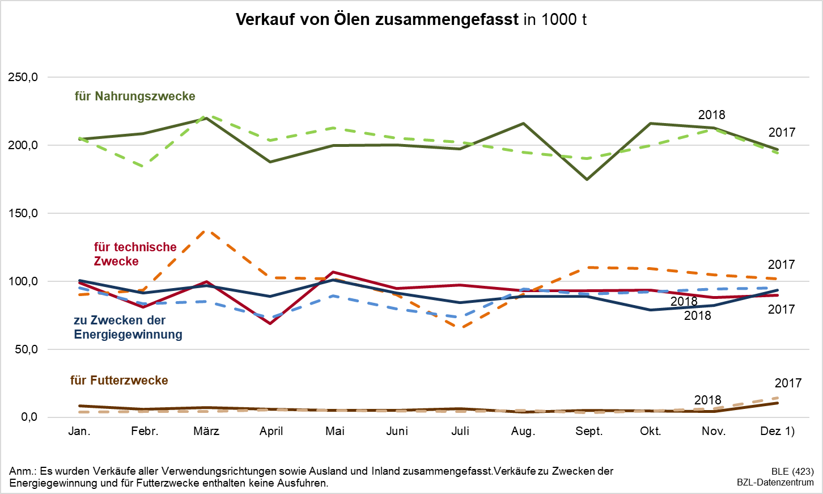
 |  |  |  | Verkauf von Ölen durch Ölmühlen und Raffinerien, 2018 – Vorläufige Zahlen
Stand: 07.02.2019 |  |  |  | DEUTSCHLAND – Angaben in 1 000 Tonnen |  |  |  |  |  |  |  |  | (MBT-0204470-0000)

Merkmal | Jan. | Febr. | März | April | Mai | Juni | Juli | Aug. | Sept. | Okt. | Nov. | Dez 1) | KJ 2018

 | Öle/Fette insgesamt
 | darunter Raps

Verkauf für Nahrungszwecke

an den Handel
- für Endverbraucher, nicht Endeverbraucher und an gewerbliche Abfüller | 71.3 | 58.5 | 67.7 | 67.1 | 67.6 | 68.1 | 69.0 | 63.5 | 55.5 | 76.7 | 78.9 | 65.3 | 809.1
darunter aus Raps | 47.9 | 36.2 | 42.6 | 45.9 | 47.0 | 44.8 | 46.9 | 42.0 | 39.9 | 48.9 | 54.5 | 37.9 | 534.4

an die Verarbeitung | 46.5 | 45.8 | 49.7 | 41.0 | 44.5 | 46.9 | 46.9 | 46.4 | 44.7 | 47.4 | 50.0 | 47.0 | 556.9
darunter aus Raps | 30.8 | 32.6 | 34.3 | 25.6 | 29.6 | 31.3 | 31.4 | 32.9 | 30.3 | 32.8 | 34.3 | 27.4 | 373.2

Ausfuhr | 86.6 | 104.3 | 102.5 | 79.8 | 87.6 | 85.1 | 81.2 | 106.1 | 74.5 | 92.0 | 83.7 | 84.8 | 1068.3
darunter aus Raps | 27.6 | 41.4 | 42.5 | 25.5 | 26.2 | 23.3 | 24.5 | 26.0 | 14.4 | 23.0 | 21.8 | 24.6 | 320.7

Verkauf für Futterzwecke

Inland | 8.3 | 5.7 | 7.2 | 5.9 | 5.2 | 5.2 | 6.4 | 4.0 | 5.0 | 4.8 | 4.3 | 10.6 | 72.6
darunter aus Raps | . | . | . | . | . | . | . | . | . | . | . | . | .

Ausfuhr | . | . | . | . | . | . | . | . | . | . | . | . | .
darunter aus Raps | . | . | . | . | . | . | . | . | . | . | . | . | .

Verkauf für technische Zwecke

Inland | 68.1 | 50.7 | 59.5 | 41.2 | 50.1 | 43.6 | 51.1 | 45.3 | 73.1 | 65.6 | 56.4 | 59.5 | 664.2
darunter aus Raps | 45.6 | 31.6 | 38.4 | 26.8 | 30.5 | 22.9 | 32.8 | 27.8 | 55.2 | 47.6 | 36.6 | . | .

Ausfuhr | 30.6 | 30.2 | 40.2 | 27.8 | 56.6 | 51.0 | 46.2 | 47.749 | 19.9 | 27.8 | 31.7 | 30.2 | 440.0
darunter aus Raps | . | . | 30.5 | . | . | . | . | 42.8 | . | . | . | . | .

Verkauf zu Zwecken der Energiegewinnung

Inland | 100.4 | 91.5 | 96.8 | 88.7 | 100.8 | 91.2 | 84.4 | 88.9 | 89.0 | 78.8 | 82.1 | 93.4 | 1085.9
darunter aus Raps | . | . | . | . | . | . | . | . | . | . | . | . | .

Ausfuhr | . | . | . | . | 14.5 | 10.2 | . | . | . | . | . | . | .
darunter aus Raps | . | . | . | . | 14.5 | 10.2 | . | . | . | . | . | . | .

Anm. Datengrundlage ist die Marktordnungswaren-Meldeverordnung, Meldepflichten der Fettwirtschaft. Die Werte der Vormonate können sich durch rückwirkende Korrekturen sowie durch Nachmeldungen ändern und entsprechen dem bei der Drucklegung aktuellen Stand. Eine gesonderte Kennzeichnung der Änderungen kann aus technischen Gründen nicht erfolgen.
1) inklusive Jahresmelder
 |  |  |  |  |  |  |  |  |  |  |  |  | Quelle: BLE (423)
 |  |  |  |  |  |  |  |  |  |  |  |  | BZL-Datenzentrum

